I_V_nmos
0.00613879 | 0.022064057 | 0.01 | 0.01121171
0.024673784 | 0.033689205 | 0.06 | 0.065828741
0.03698102 | 0.051008304 | 0.11 | 0.118035071
0.049317912 | 0.062586002 | 0.16 | 0.16783869
0.061654804 | 0.074163701 | 0.21 | 0.215239208
0.07396204 | 0.0914828 | 0.26 | 0.260225484
0.086298932 | 0.103060498 | 0.31 | 0.302805813
0.098635824 | 0.114638197 | 0.36 | 0.342970905
0.117111507 | 0.137746145 | 0.41 | 0.380711615
0.135616845 | 0.155112693 | 0.46 | 0.416012957
0.154122183 | 0.172479241 | 0.51 | 0.44885087
0.166459075 | 0.18405694 | 0.56 | 0.479168246
0.178795967 | 0.195634638 | 0.61 | 0.506904249
0.191132859 | 0.207212337 | 0.66 | 0.531912679
0.203440095 | 0.224531435 | 0.71 | 0.5539222
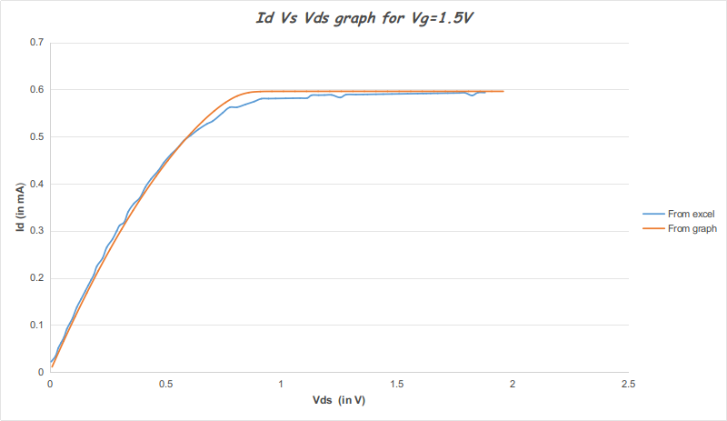
0.228143535 | 0.241945433 | 0.76 | 0.572343961
0.246619217 | 0.265053381 | 0.81 | 0.585989034
0.271322657 | 0.282467378 | 0.86 | 0.593291407
0.289827995 | 0.299833926 | 0.91 | 0.595448032
0.302164887 | 0.311411625 | 0.96 | 0.595833331
0.320729537 | 0.317295374 | 1.01 | 0.595891326
0.339205219 | 0.340403321 | 1.06 | 0.595899789
0.36390866 | 0.357817319 | 1.11 | 0.595901018
0.388641756 | 0.369489917 | 1.16 | 0.595901196
0.41331554 | 0.392645314 | 1.21 | 0.595901222
0.43801898 | 0.410059312 | 1.26 | 0.595901224
0.468920522 | 0.427520759 | 1.31 | 0.595901226
0.493623962 | 0.444934757 | 1.36 | 0.595901226
0.524525504 | 0.462396204 | 1.41 | 0.595901226
0.5492586 | 0.474068802 | 1.46 | 0.595901226
0.580160142 | 0.491530249 | 1.51 | 0.595901226
0.61109134 | 0.503250297 | 1.56 | 0.595901226
0.642022539 | 0.514970344 | 1.61 | 0.595901226
0.679151839 | 0.526737841 | 1.66 | 0.595901226
0.703914591 | 0.532669039 | 1.71 | 0.595901226
0.747212337 | 0.550225386 | 1.76 | 0.595901226
0.778143535 | 0.561945433 | 1.81 | 0.595901226
0.809134045 | 0.562182681 | 1.86 | 0.595901226
0.846293001 | 0.568208778 | 1.91 | 0.595901226
0.883451957 | 0.574234875 | 1.96 | 0.595901226
0.914412811 | 0.580213523
0.945403321 | 0.580450771
0.976393832 | 0.580688019
1.019780546 | 0.581020166
1.050771056 | 0.581257414
1.081761566 | 0.581494662
1.112752076 | 0.58173191
1.131316726 | 0.587615658
1.162307236 | 0.587852906
1.187099644 | 0.588042705
1.218090154 | 0.588279953
1.255308422 | 0.58282325
1.280071174 | 0.588754448
1.323457888 | 0.589086595
1.354448399 | 0.589323843
1.373042705 | 0.589466192
1.410231317 | 0.58975089
1.441221827 | 0.589988138
1.478410439 | 0.590272835
1.509400949 | 0.590510083
1.546589561 | 0.590794781
1.589976275 | 0.591126928
1.614768683 | 0.591316726
1.627164887 | 0.591411625
1.645759193 | 0.591553974
1.676749703 | 0.591791222
1.720136418 | 0.592123369
1.744928826 | 0.592313167
1.769721234 | 0.592502966
1.794513642 | 0.592692764
1.825533808 | 0.587188612
1.85029656 | 0.59311981
1.88128707 | 0.593357058

